상품제안서
5단 암막 6K 우산 루프텀블러450m 세트 | 상품코드: S46295

 |  |  |  |  |  |  | 02-713-8555 | www.synergygift.co.kr
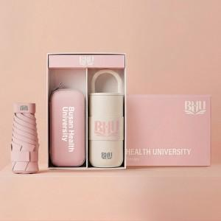

【상세/제작정보】 | <p style="text-align: center; " align="center"><span style="font-size: 14pt;">※ 전 구성 맞춤인쇄 가능합니다.</span></p>

【인쇄/포장옵션】 | [텀블러] 레이저, [텀블러] 풀칼라, [우산] 손잡이레이저, [우산] 우산집컬러 / 포장불가능

【공급단가】 | 수량 | 20~ | 100~ | 300~ | 500~ | 1,000~
*VAT별도 | 단가 | 23,800원 | 22,300원 | 20,700원 | 20,300원 | 20,000원

【상품 URL】 | https://www.synergygift.co.kr:443/src/goods_detail.php?gdno=46295

